상품제안서
[칼라인쇄] 32절 지퍼백노트 | 상품코드: S25686

 |  |  |  |  |  |  | 02-713-8555 | www.synergygift.co.kr
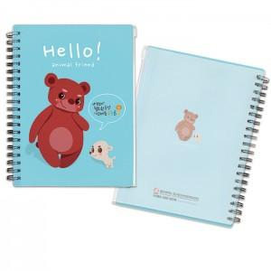

【상세/제작정보】 | <p><span style="font-size: 12pt;">-지퍼로 열고 닫을 수 있어 수납이 가능하고 필기구, 카드, 쿠폰, 명함, 영수증 등 분실의 염려가 없이 편리하게 보관할 수 있는 제품입니다.</span></p><p>&nbsp;</p><p><span style="font-size: 12pt;">※ 부분백색시 판출력비 2만원 추가됩니다.&nbsp;</span></p>

【인쇄/포장옵션】 | 풀칼라 / OPP(비닐)

【공급단가】 | 수량 | 500~ | 1,000~ | 3,000~ | 5,000~ | 10,000~
*VAT별도 | 단가 | 2,150원 | 1,860원 | 1,630원 | 1,500원 | 1,430원

【상품 URL】 | https://www.synergygift.co.kr:443/src/goods_detail.php?gdno=25686

